CDJ²¹ #6 à Arc|Tille le 19 juin
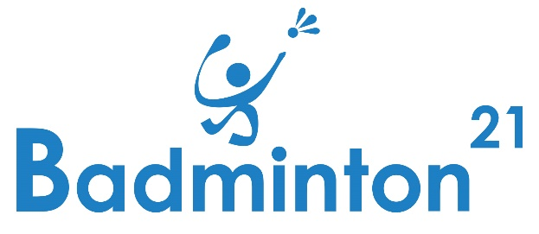 |  |  | CDJ²¹ - #6 - dimanche 19 juin 2022 accueilli par Arc-sur-Tille Badminton Club Salle des Sports Jean Picard 3 Rue de la Mairie, 21560 Arc-sur-Tille |  |  |  |  |  | CIRCUIT DÉPARTEMENTAL JEUNES 2021 / 2022

 |  |  | Tarif unique : 5 €* Simple en poule

Date limite d'inscription : samedi 11 juin (inclus) à : |  |  |  | jp.harand@badminton21.fr |  |  |  | Observations :
Club : |  | MON CLUB DE MAVILLE
Responsable : |  | MOI-MÊME LE OU LA RESPONSABLE
Courriel : |  | moimeme.leresponsable@monclubdemaville.fr
Téléphone : |  | 06 00 88 00 90

 | Prénom | NOM | N° Licence | Sexe | Tableau de Simple |  |  |  | /!\ (voir règlement) /!\ si pas de Juge-Arbitre trouvé, Requalification possible en 'Promobad' ! Dans ce cas, maintien de l'inscription ? (oui/non)
 |  |  |  |  | Minibad Poussin | Benjamin | Minime | Cadet Junior
0 | Exemple-Prénom | EXEMPLE-NOM | 06767888 | H | - | - | - | X | oui
1
2
3
4
5
6
7
8
9
10
11
12
13
14
15
16
17
18
19
20

COMPÉTITION OUVERTE à tous les joueurs licenciés dans les clubs FFBaD de la Région Bourgogne-Franche-Comté et des départements limitrophes à la Côte d'Or |  |  |  |  | * MODALITES DE PAIEMENT : Pour les clubs de Côte d'Or : Paiement à réception de facture Pour les autres clubs : Paiement sur place, avant le premier match de vos joueurs

